Титульный лист
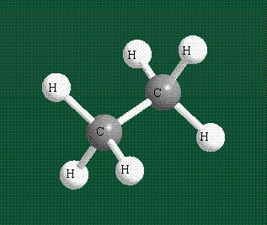

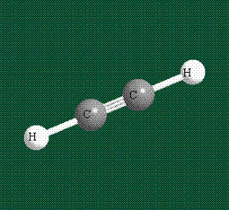
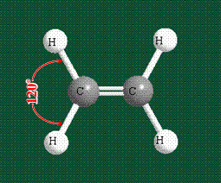
 |  |  | МОУ "Вольновская школа"
 |  |  | Тема: Углеводороды"
 | Алканы |  | Класс: | 10
 |  |  | Название номинации: интерактивный тест
 |  |  | Алимова Эльвие Назимовна
 |  |  | Республика Крым, Джанкойский район, п. Вольное
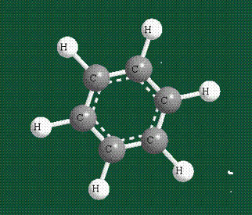
 |  |  | 2015 г
Алкены |  | Алкины

 | Арены

Тест 2

Тест : Алкены

Вопрос 1 | Общая формула алкенов ….
 | 1) CnH2n; |  | 2) CnH2n-2; |  | 3) CnH2n-4; |  | 4) CnH2n+2; |  | 5) CnH2n-6

 | Ответ: | 1

Вопрос 2 | Какой ряд веществ состоит только из алкенов …
 | 1) С2Н6; С5H12; C6H12; |  |  | 2) C3H6; C5H12; C10H20; |  |  | 3) C6H10; C8H14; C9H16; |  |  | 4) C6H6; C7H8; C8H10; |  | 5) правильного ответа нет

 | Ответ: | 5

Вопрос 3 | Изомерия положения двойной связи для алкенов возможна с …
 | 1) пентена; |  | 2) пропена; |  | 3) бутена; |  | 4) этена; |  | 5) правильного ответа нет

 | Ответ: | 3

Вопрос 4 | Межклассовым изомером к пропену является …
 | 1) пропан; |  | 2) циклопропен; |  | 3) пропадиен; |  | 4) циклопропан; |  | 5) правильного ответа нет

 | Ответ: | 4

Вопрос 5 | Этилен в одну стадию можно получить из …
 | 1) этанола; |  | 2) метана; |  | 3) пропана; |  | 4) бромметана; |  | 5) правильного ответа нет

 | Ответ: | 1

Вопрос 6 | Качественной реакцией на двойную связь является …
 | 1) взаимодействие с водородом; |  |  |  | 2) взаимодействие с водой; |  |  |  | 3) взаимодействие с раствором брома; |  |  |  | 4) взаимодействие с бромоводородом;
 | 5) правильного ответа нет

 | Ответ: | 3

Вопрос 7 | Для алкенов наиболее характерными реакциями являются …
 | 1) замещения; |  | 2) присоединения; |  |  | 3) изомеризация; |  |  | 4) отщепления; |  | 5) правильного ответа нет

 | Ответ: | 2

Вопрос 8 | Реакцией Е.Е. Вагнера является …
 | 1) взаимодействие алкенов с бромной водой; |  |  |  |  | 2) взаимодействие алкенов с раствором перманганата калия; |  |  |  |  |  | 3) полимеризация алкенов;
 | 4) окисление алкенов в присутствиии серебряного катализатора; |  |  |  |  |  |  | 5) правильного ответа нет

 | Ответ: | 2

Вопрос 9 | Присоединение бромоводорода к пропену происходит по правилу …
 | 1) А.М. Зайцева; |  | 2) Ш.А.Вюрца; |  | 3) В.В. Марковникова; |  |  | 4) М.Г. Кучерова; |  | 5) правильного ответа нет

 | Ответ: | 3

Вопрос 10 | Укажите алкен, если относительная плотность его паров по угарному газу равна 2:
 | 1) бутен; |  | 2) гексен; |  | 3) пропен; |  | 4) пентен; |  | 5) правильного ответа нет

 | Ответ: | 1

 |  | У вас верных ответов |  |  | 10

 |  | Ваша оценка |  |  | 5

Тест 4
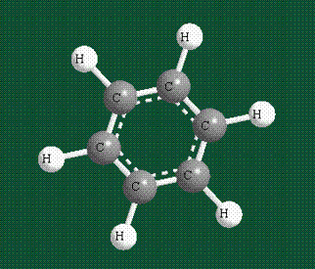
Тест: Арены

Вопрос 1 | Оьщая формула аренов …
 | 1) CnH2n+2; |  | 2) CnH2n-4; |  | 3) CnH2n-8; |  | 4) CnH2n-6 |  | 5) правильного ответа нет

 | Ответ: | 4

Вопрос 2 | Какой ряд веществ состоит только из аренов?
 | 1) C9H12; C10H14; C7H8; |  |  | 2) C5H12; C6H14; C10H22; |  |  | 3) C4H6; C7H12; C9H16; |  |  | 4) C3H6; C5H10; C6H12; |  |  | 5) правильного ответа нет

 | Ответ: | 1

Вопрос 3 | Изомерия положения алкильных заместителей в бензольном кольце возможна с …
 | 1) толуола; |  | 2) бутилбензола; |  |  | 3) бензола; |  | 4) этилбензола; |  | 5) пропилбензола

 | Ответ: | 4

Вопрос 4 | Мета-изомер имеет заместители в …
 | 1) положениях 1 и 2; |  |  | 2) положениях 1 и 4; |  |  | 3) положениях 2 и 4; |  |  | 4) положениях 1 и 3; |  |  | 5) положениях 2 и 3

 | Ответ: | 4

Вопрос 5 | Бензол в одну стадию можно получить из …
 | 1) циклопентана; |  | 2) циклогексана; |  | 3) этилена; |  | 4) метана; |  | 5) правильного ответа нет

 | Ответ: | 2

Вопрос 6 | В молекуле бензола присутствует …
 | 1) двенадцать δ - связей; |  |  | 2) шесть δ - связей; |  |  | 3) двенадцать π - связей; |  |  | 4) шесть π - связей; |  |  | 5) правильного ответа нет

 | Ответ: | 1

Вопрос 7 | Гомологи бензола можно получить с помощью реакции …
 | 1) гидрирования; |  | 2) дегидрирования |  |  | 3) окисления; |  | 4) алкилирования; |  |  | 5) правильного ответа нет

 | Ответ: | 4

Вопрос 8 | Толуол в отличие от бензола …
 | 1) взаимодействует с водородом; |  |  |  | 2) взаимодействует с хлором; |  |  |  | 3) легко окисляется; |  |  | 4) взаимодействует с водой; |  | 5) правильного ответа нет

 | Ответ: | 3

Вопрос 9 | Гексахлоран образуется в результате взаимодействия …
 | 1) толуола с хлором на свету; |  |  |  | 2) бензола с хлороводородом; |  |  |  | 3) бензола с хлором в темноте; |  |  |  | 4) бензола с хлоридом натрия;
 | 5) правильного ответа нет

 | Ответ: | 5

Вопрос 10 | Укажите арен, если относительная плотность его паров по бурому газу равна 2:
 | 1) кумол; |  | 2) толуол; |  | 3) бензол; |  | 4) ксилол; |  | 5) правильного ответа нет

 | Ответ: | 2

 |  | У вас верных ответов: |  |  | 10

 |  | Ваша оценка: |  |  | 5

